TAXONOMIA
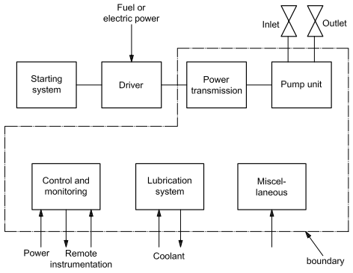

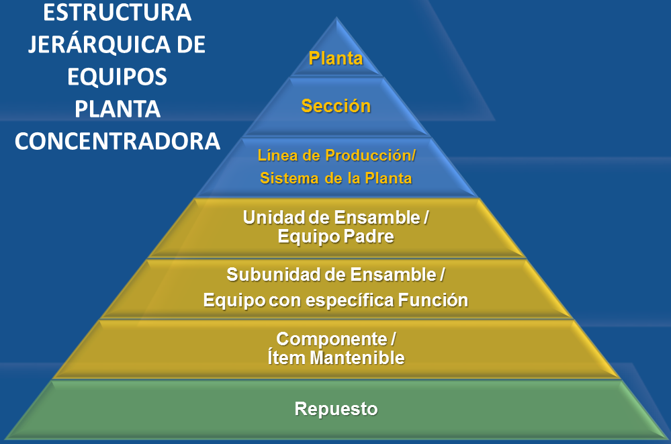
 | FIGURA 2. DIAGRAMA DE LÍMITES BOMBAS
La taxonomía es una clasificación sistemática de ítems en grupos genéricos basados en factores posiblemente comunes
a varios ítems (ubicación, uso, subdivisión de equipos, etc.)
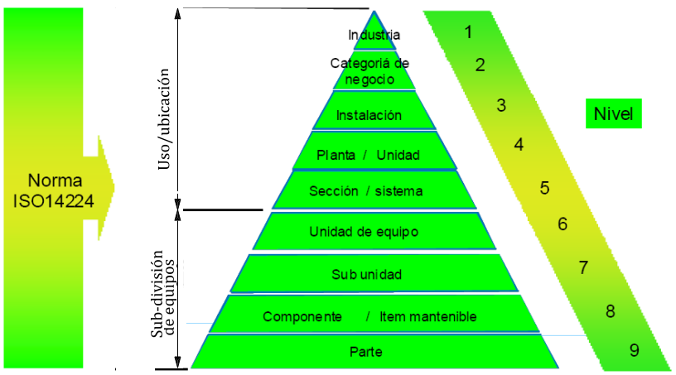
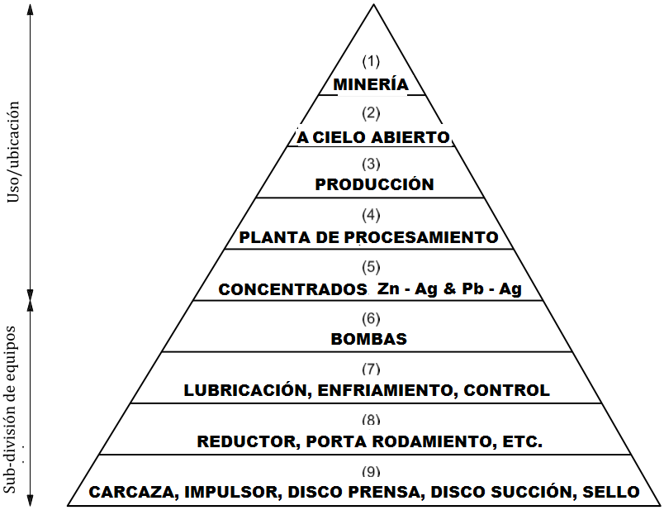

 |  |  | FIGURA 3. CLASIFICACIÓN TAXONÓMICA POR NIVELES

 | Tabla A20. CLASIFICACIÓN DE TIPOS DE BOMBAS

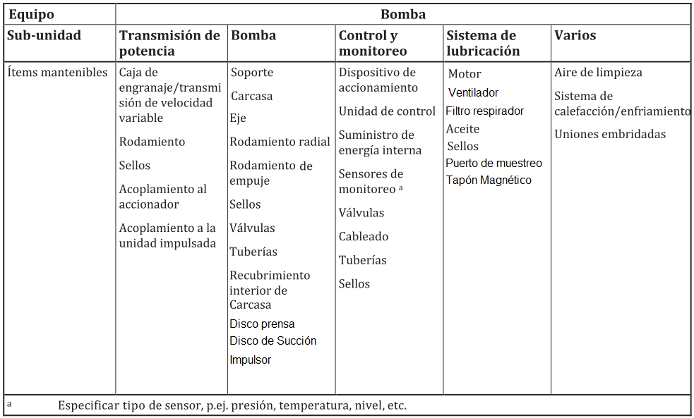

 |  | Tabla A 21. SUBDIVICIÓN DE EQUIPOS - BOMBAS

OTs PENDIENTES
Porcentaje de OTs por WG
PORCENTAJE de OTs por WG
GRUPO DE TRABAJO | DESCRIPCIÓN WG | CANTIDAD DE Ots
WG 3310 | Mecánico Chancado | 35
WG 3311 | Mecánico Sistema de aguas | 146
WG 3312 | Mecánico Flotación | 336
WG 3313 | Mecánico Filtros | 164
WG 3315 | Mecánico Taller general | 93
WG 3316 | Servicios Técnicos | 1
WG 3318 | Contratista | 55
WG 3319 | Eléctrico Planta | 144
WG 3320 | Instrumentista Planta | 83
WG 3332 | Mecánico Máquinas herramientas | 88
WG 3338 | Mecánico Molienda | 107
WG 3339 | Mecánico Lubricación | 145
WG 3343 | Confiabilidad | 184
WG 3344 | Mecánico de Turno | 228
WG 3321 | Ingeniería de Modificaciones | 4
WG 3360 | Modificaciones Mecánico | 4
WG 3362 | Modificaciones Eléctrico | 1
 |  | 1818
CANTIDAD de OTs POR WG
GRUPO DE TRABAJO | DESCRIPCIÓN WG | CANTIDAD DE Ots
WG 3312 | Mecánico Flotación | 336
WG 3344 | Mecánico de Turno | 228
WG 3343 | Confiabilidad | 184
WG 3313 | Mecánico Filtros | 164
WG 3311 | Mecánico Sistema de aguas | 146
WG 3339 | Mecánico Lubricación | 145
WG 3319 | Eléctrico Planta | 144
WG 3338 | Mecánico Molienda | 107
WG 3315 | Mecánico Taller general | 93
WG 3332 | Mecánico Máquinas herramientas | 88
WG 3320 | Instrumentista Planta | 83
WG 3318 | Contratista | 55
WG 3310 | Mecánico Chancado | 35
WG 3360 | Ingeniería de Modificaciones | 4
WG 3321 | Modificaciones Mecánico | 4
WG 3316 | Servicios Técnicos | 1
WG 3362 | Modificaciones Eléctrico | 1
 |  | 1818
CANTIDAD de OTs WG 3320 INSTRUMENTACIÓN

 | WG 3320 | CANTIDAD DE Ots
 | Válvulas | 25
 | Bombas | 15
 | Celdas | 6
 | Tanques | 4
 | Protección sobrepresión válvula | 1
 |  | 51

